Данные
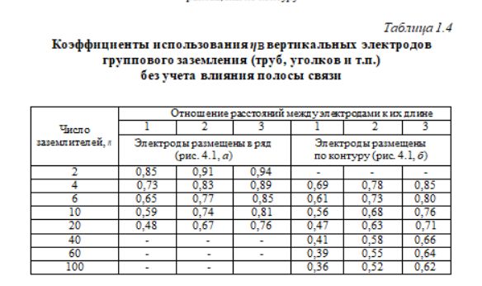
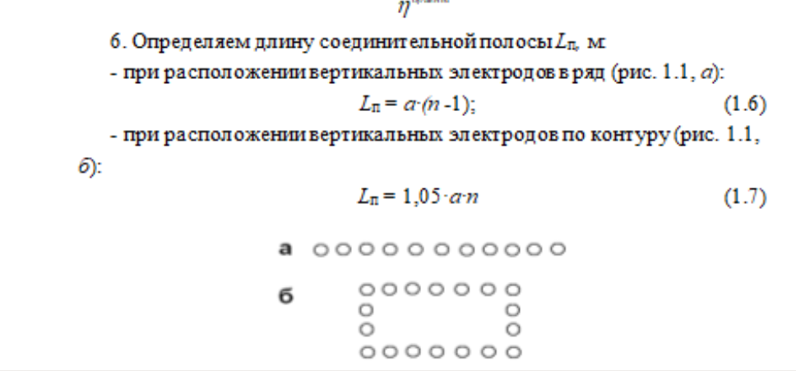
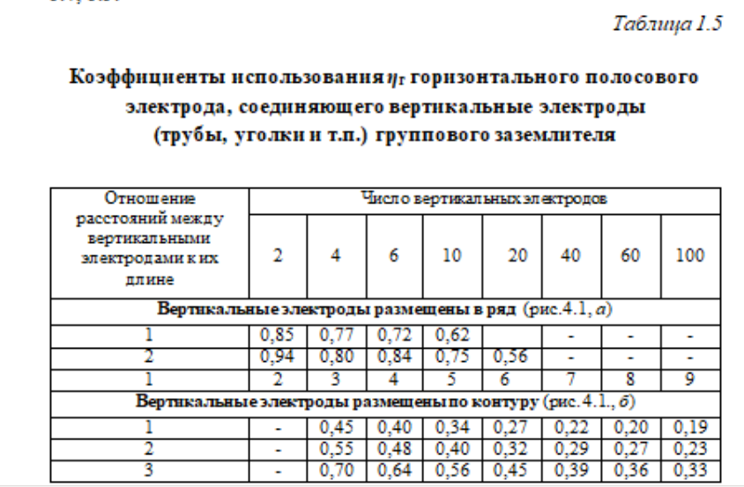
Вариант | 8 и 18 |  |  | Расчеты
 |  |  |  | Комментарии к формулам
ЭлДвигатель | 3 фазы |  |  | Определение сопротивления растеканию тока одного вертикального заземлителя (1.1) Rв
Мощность N кВт | 7.5 | 7500 |  | Расчет расстояния от середины заземлителя до поверхности земли (1.2) t (м)
Напряжение В | 380 |  |  | Расчетное удельное сопротивление земли (1.3) ρРАСЧТ
n об/мин | 2960 |  |  | Ориентировочное число вертикальных заземлителей (1.4) nОРИЕНТ
1. Грунт |  |  |  | Длина соединительной полосы (1.6) и (1.7) Lп м
 | суглинок | чернозем |  | Сопротивление растеканию тока (1.8)
p ОМ*м | 125 | 49
2. Заземление |  |  |  | Расчеты показателей
Трубы | стальные |  |  | t0 | 1
d м | 0.08 |  |  | t | 2
l длина м | 2 |  |  | ϕ | 1.5
расположение | вертикально | в ряд |  |  | суглинок | чернозем |  |  | Для определения коффициента сезонности табл 1.3
Расстояние между стержнями а | 4
Отношение (для коэффициента) | 2 |  |  | ρРАСЧТ | 187.5 | 73.5 |  | Таким образом, расчет выполнен верно, поскольку результирующее сопротивление - 2,57 ОМ меньше чем допустимое - 10 Ом (в соответствии с Правилами устройства электроустановок ПУЭ). Следовательно заземление следует выполнять из 8 труб с диаметром 0,008 м, соединненых между собой полосой 0,04*0,004 м. Длина горизонтального заземлителя должна быть 28,32 м, а расстояние между горизонтальными заземлителями должно составлять 2 м.
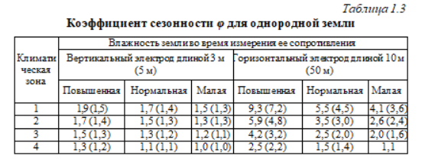
соединение | сварка стальной полосой | 40x4 | кв мм | Rв | 62.21 | 19.68 | Ом
ширина соединительной полосы |  | 0.004 | м | nОРИЕНТ | 6 | 2
3. |  |  |  | коэфОРИЕНТ | 0.77 | 0.91
Мощность N кВт * А | 90 |  |  | коэффНАЗЕМ | 0.84 | 0.94
Сопротивление [r]<= | 10 | Ом |  | nУТОЧН | 8 | 2
4. Зона влажности |  |  |  | Lп | 28.32 | 4.65 | м
1-10 в | Нормальная |  |  | dП | 0.002
Nov-20 | Повышенная |  |  | Rг | 2.75 | 5.79
 |  |  |  | Rрез | 2.5710665946 | 3.8397170715
 |  |  |  | Rдоп | 10 | Ом

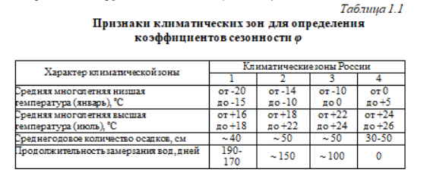

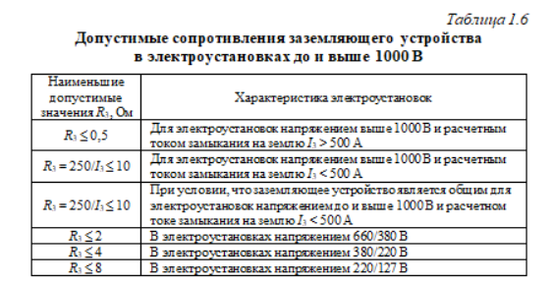
 |  |  |  |  |  |  |  |  | Для Rдоп

